FA
Formula de Ajuste para Servicios
${TS}_{n} (USD)=TSo × (56\%+(29\%×\frac{{MO}_{n}}{{MO}_{o}}+6\%×\frac{{GO}_{n}}{{GO}_{o}} +9\%×\frac{{IPIM}_{n}}{{IPIM}_{o}}$ $)×\frac{{USD}_{o}}{{USD}_{n}}$)

Estructura de Costo | Índice en formula | Fuente de datos | Mes base | Incidencia en EC
 |  |  |  |  |  | MO | 28.2% | 28.0%
Mano de Obra | MO | Según variación de costo de Salario testigo según CCT643/12 | Aug-23 | 28% |  | GO | 5.9% | 6.0%
Combustibles - Lubriucantes | GO | Secretaría de energía de la nación - Gasoil Grado 3 - Precio Venta al Publico - Petro Oeste SRL (http://res1104.se.gob.ar/) | Jun-23 | 6% |  | IPIM | 8.6% | 9.0%
Equipos-Insumos-Mantenimiento | IPIM | Indec | Jun-23 | 9% |  | USD | 57.4% | 57.0%
Equipos-Insumos-Mantenimiento | USD | Dólar venta divisas. BNA | jun-23 (ultimo día hábil) | 57% |  |  |  | 100.0%
 |  |  |  | 100%
La aplicación de la formula se realizará cuando se origine alguna de las siguientes condiciones:
a Semestralmente.
a Cuando existan variaciones en el costo de mano de obra según CCT643/12.
a Cuando la variación sea superior al 3%.

Formula de Ajuste para Productos Químicos (con servicio)

TPQ_{n} (USD)$=TPQO x (0,48×\frac{{WPU06}_{n}}{{WPU06}_{o}}+0,07+\left[0,28×\frac{{MO}_{n}}{{MO}_{o}}0,11×\frac{{GO}_{n}}{{GO}_{o}}+0,06×\frac{{IPIM}_{n}}{{IPIM}_{o}}\right]×\frac{{TC}_{o}}{{TC}_{n}} )$

 |  |  |  |  |  |  |  |  | 62% |  | 38%
 | Índice en formula | Fuente | Mes base | Incidencia |  |  |  | Solo PQ | PQ con scio | Solo Scio | Scio con PQ
 |  |  |  |  | 100.000%
 | WPU06 | https://fred.stlouisfed.org/series/WPU06 | Jul-23 | 47.00% |  |  |  | 75.000% | 46.621%
 | MO | Según variación de costo de Salario testigo según CCT643/12 | Aug-23 | 27.00% |  |  |  | 13.000% | 8.081% | 50.930% | 19.272%
 | GO | Secretaría de energía de la nación - Gasoil Grado 3 - Precio Venta al Publico - Petro Oeste SRL (http://res1104.se.gob.ar/) | Jul-23 | 11.00% |  |  |  | 6.000% | 3.730% | 18.054% | 6.832%
 | IPIM | INDEC | Jul-23 | 5.00% |  |  |  | 6.000% | 3.730% | 4.520% | 1.710%
 | Tasa de Cambio | BNA | abr-23 (Último día habil) | 10.00% |  |  |  |  |  | 19.309% | 7.306%

La aplicación de la formula se realizará bajo alguna de las siguientes condiciones: |  |  |  |  |  |  |  |  |  |  | 97.3%

ü Semestralmente.
ü Cuando la variación sea superior al 3%

SImulación
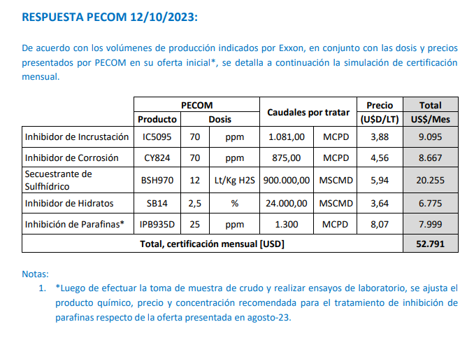

K Original
TC | 350 | 2023-08-23 | Ref: Cotización Divisas Venta
Servicio [USD/litro] | 1.1928 |  |  |  |  |  |  |  |  |  |  | GE
Servicio Global [USD] | 13,419 | 4,696,712.05 |  |  |  |  |  | 4.0791214286 | 0.68673072051 | 4.45 |  | 5.5%

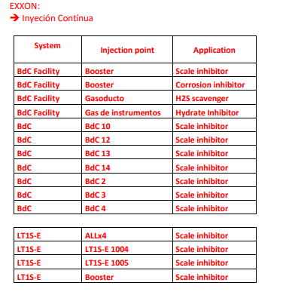
Situación | Denominación comercial | Costo Rep [USD/lt] | Costo Rep con Imp Pais [USD/lt] | Cantidad [Lts/mes] | Flete [USD/LT] | CR con flete [USD/lt] | CR con servicio [USD/litro] | Precio USD/LT | K | Costo total (USD/Mes) | Venta Total (USD/Mes) | CP | CP |  | Precio con servicio
Inhibidor de corrosión | CY824 | 1.53 | 1.64 | 2,250 | 0.09 | 1.73 | 2.93 | 4.56 | 1.56 | 6,584 | 10,271 | 3,122 | 30.4% | Selección de Florida
Secuestrante de H2S | BSH970 | 2.35 | 2.53 | 3,300 | 0.09 | 2.61 | 3.81 | 5.94 | 1.56 | 12,565 | 19,602 | 5,958 | 30.4% | Selección de Florida
Inhibidor de hidratos | SB14 | 0.98 | 1.05 | 1,800 | 0.09 | 1.14 | 2.33 | 3.64 | 1.56 | 4,203 | 6,556 | 1,993 | 30.4%
Inhibidor de parafinas | IPB935D | 3.62 | 3.89 | 900 | 0.09 | 3.98 | 5.17 | 8.07 | 1.56 | 4,656 | 7,263 | 2,208 | 30.4%
Inhibidor de incrustaciones | IC5095 | 1.12 | 1.20 | 3,000 | 0.09 | 1.29 | 2.49 | 3.88 | 1.56 | 7,456 | 11,632 | 3,536 | 30.4% | Selección de Florida
Global PQ |  |  |  |  |  |  |  |  |  | 35,464 | 55,323 | 16,817 | 30.4%
Scio lab |  |  |  | 1 | - | - | 5,272.15 | 9489.86 | 1.80 | 5,272 | 9,490 | 3,696 | 38.9%
Global PQ y Scio |  |  |  |  |  |  |  |  |  | 40,736 | 64,813 | 20,513 | 31.6%

 |  |  |  | Ver calculo de ppm según producciones de rta |  |  |  | EERR |  | PQ | Servicio Laboratorio | Total
 |  |  |  |  |  |  |  | Costo (USD/mes) |  | USD 35,464 | USD 5,272 | USD 40,736
Solo PQ | 41,904 |  |  |  |  |  |  | Venta (USD/mes) |  | USD 55,323 | USD 9,490 | USD 64,813
Scio | 13,419 | 22909.04 | 8018163.6996 |  |  |  |  | k |  | 1.56 | 1.8 | 1.59
Lab | 9489.86 |  |  |  |  |  |  | CP (USD/mes) |  | USD 16,817 | USD 3,696 | USD 20,513
Total | 64,813 |  |  |  |  |  |  | CP (%) |  | 30% | 39% | 31.6%

Notas
1. Opciones de BSH
BSH922 | 2.55 | Preguntar por MP
BSH507 | 2.8
BSH515 | 4.42
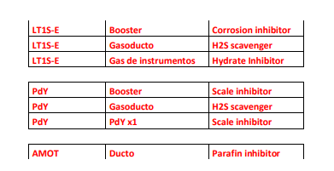
BSH8080 | 2.34
BSH919 | 1.76 | 922 diluido
BSH970 | 2.35

2. Calculo de consumo

Zona | H2S in [ppm] | H2S salida [ppm] | Q [MSCMD] | Q másicos [kg H2S/día] | RS [lts PQ/Kg H2S] | Dosis [lpd]
BDC | 10 | 2 | 300 | 3.48 | 12 | 42
LT | 14 | 2 | 320 | 5.57 | 12 | 67
PDY | 10 | 2 | 280 | 3.25 | 12 | 39
 |  |  |  |  |  | 148 | 110

3. Opciones CY

CY824 | 1.53

4. Referencias

CY 86 ppm
IC 93 ppm
IPB 112 ppm

3. Opciones IC

IC5095 | 1.12

Laboratorio
Control de | Cupones | Descripción equipos | Periodo de amortización [meses] | Muestras/mes | Amortización equipos [USD/determinación] | Descripción insumos | Insumos [USD/determinación] | Tiempo laboratorista (solo colocar para determinaciones en lab) | Costo determinación [USD] | Puntos | Frecuencia mensual | Costo mensual [USD/mes]
Corrosión | ATP | Medidor de ATP-24m | 36 | 44 | 5.1 |  | 8 |  | 13.1 | 4 | 1 | 52
Agua de SWD e inyección | O/W | equipo de vacio |  |  |  |  |  |  | 17.0 | 2 | 2 | 68
 | O2 | Kit Chemts | 36 | 4 | 1.7 | ampolla | 1.7 |  | 3.4 | 4 | 4 | 55
 | AFQ completo con SSP | Hatch 30000 USD | 36 | 330 | 2.5 |  | 10 | 16.2 | 28.8 | 4 | 2 | 230
 | Tamaño de Particula |  |  |  |  |  |  |  | 33.3 | 2 | 1 | 67
Análisis de depósitos sólidos | Residual de IC |  |  |  | 2.5 |  | 5.0 | 16.2 | 23.8 | 14 | 1 | 333
 | XRF/XRD,FTIR microcospia |  |  |  |  |  |  |  | 270.0 | 2 | 1 | 540
Análisis de parafina | Punto de fusión |  |  |  |  |  |  |  |  |  |  | 0
 | Apariencia de la cera. Pto de fluidez |  |  |  |  |  |  |  |  |  |  | 0
 | Contenido de cera |  |  |  |  |  |  |  |  |  |  | 0
 | Análisis de depósitos |  |  |  |  |  |  |  |  |  |  | 0
 | SARA |  |  |  |  |  |  |  | 207.0 | 3 | 1 | 621
Monitoreo de H2S y CO2 | H2S | Bomba | 36 | 44 | 5.1 | ampolla | 25 |  | 30.1 | 5 | 4 | 601
 | CO2 | Bomba | 36 | 44 | 5.1 | ampolla | 25 |  | 30.1 | 4 | 1 | 120
 |  |  |  |  |  |  |  |  |  |  |  | 2687 | 940328.39394

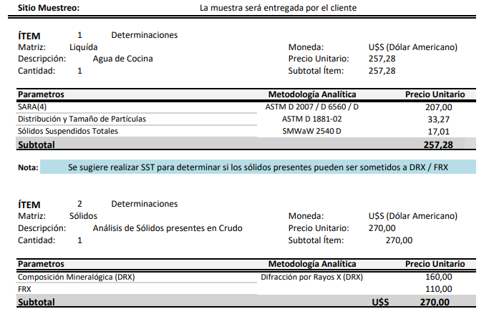
 | Cotización Clarity
 | Determinación | USD
 | SARA | 207
 | DRX | 160
 | FRX | 110
 | Sólidos en crudo | 270
 | Distribución y tamaño de part. | 33.27
 | SST | 17

